Latgales reģ. skolas II (K-Z)
VALSTS KONKURSS Latvijas profesionālās ievirzes Vizuāli plastiskās mākslas izglītības programmas audzēkņiem, 2021./2022. mācību gads
Latgales reģiona skolu II konkursa darbu vērtējums II (K-Z). Vērtē Auguste Petre; Liene Jakobsone, Diāna Kokoreviča (Valmieras Dizaina un mākslas vidusskola).
Žūrija | Izglītības iestādes nosaukums | Konkursa darba nosaukums | Grupa | Konkursa darbi | Vērtējums 1. kritērijs: Izstādes koncepcijas izveide (pilnveidojams/ gandrīz labi/ labi/ izcili) | Vērtējums 2. kritērijs: Izstādes mākslinieciskā iecere (pilnveidojams/ gandrīz labi/ labi/ izcili) | Vērtējums 3. kritērijs: grafiskais noformējums (pilnveidojams/ gandrīz labi/ labi/ izcili)
Auguste Petre (1.kritērijs); Liene Jākobsone (2.kritērijs); Diāna Kokoreviča (3. kritērijs) | Kārsavas Mūzikas un mākslas skola | Rozā Pasaka | 1 | 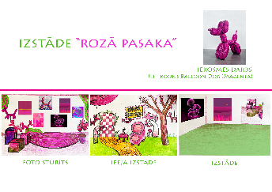 | Pilnveidojams. Ir jūtams, ka projekta kuratore ir daudz domājusi par sajūtu un pieredzi, kuru panākt telpā. Koncepcijas "virsējais slānis" - vēlme vairot prieku un optimismu - ir skaidri uztverams un vērtējams atzinīgi. Taču netop līdz galam skaidrs izstādes kopējais vēstījums un jēga. Būtu nepieciešams vairāk iedziļināties Džefa Kūna daiļradē, ja izvēlēts ideju pamatot tieši caur viņa darbiem. Tāpat, nav īsti saprotams, kādi mākslas darbi tiks iekļauti ekspozīcijā (kas domāts ar vides objektiem?). Ieteiktu precizēt un papildināt ideju, balstoties konkrētos mākslas piemēros. | Labi. Milzīgs prieks par konkrētās izstādes iedvesmas avotu un spēju par to reflektēt izstādē! Manuprāt veiksmīgs koncepts konkrētajai vecuma grupai! | Labi. Labi uztverama tekstuālā informācija, bet vajadzēja nedaudz lielāku fontu. Daļēji labi uztverama attēlu un teksta laukumu kompozīcija. Laba tehniskā kvalitāte.
Auguste Petre (1.kritērijs); Liene Jākobsone (2.kritērijs); Diāna Kokoreviča (3. kritērijs) | Lubānas Mākslas skola | Koki aug no debesīm | 3 | 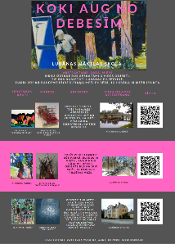 | Izcili. Ļoti oriģināls un pārdomāts projekts, kura izstrādes procesā ieguldīts jūtami daudz darbs. Aktuāla pieeja, lai atgādinātu sabiedrībai par nozīmīgu latviešu mākslinieku un laikmetīgā veidā interpretētu viņa radītos darbus. Nostrādāta koncepcija un veiksmīga kuratoriālā pieeja. | Izcili. Fantastiska ideja, lieliska idejas vizualizācija ar QR kodiem. Ieguldīts ļoti liels darbs. | Labi. Labi uztverama tekstuālā informācija, nedaudz traucē raibums tekstā. Labi uztverama attēlu un teksta laukumu kompozīcija. Laba tehniskā kvalitāte.
Auguste Petre (1.kritērijs); Liene Jākobsone (2.kritērijs); Diāna Kokoreviča (3. kritērijs) | Lubānas Mākslas skola | Ceļi, kas mūs saista | 4 | 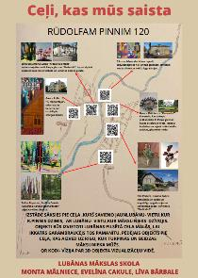 | Izcili. Ļoti nostrādāts un kvalitatīvs vides mākslas projekts, ir jūtama kuratoru iniciatīva un vēlme izglītot sabiedrību, ar mākslas palīdzību. Iepriecina interpretācijas pieeja, kas šobrīd laikmetīgajā mākslā ir ļoti aktuāla. Tāpat, veiksmīga šķiet ideja izstādi veidot kā maršrutu, kas ne tikai burtiski ļaus iepazīt dažādas Lubānas vietas, bet arī simboliski saistīsies ar R. Piņņa dzīves ceļu. | Izcili. Ļoti komplicēts, liels darbs paveikts, lieliska idejas vizualizācija ar QR kodiem. Liels paldies, lielisks rezultāts. | Labi. Labi uztverama tekstuālā informācija, bet vajadzēja nedaudz lielāku fontu. Labi uztverama attēlu un teksta laukumu kompozīcija. Laba tehniskā kvalitāte.
Auguste Petre (1.kritērijs); Liene Jākobsone (2.kritērijs); Diāna Kokoreviča (3. kritērijs) | Pļaviņu Mākslas skola | 33 gadi prāta spriedzes | 3 | 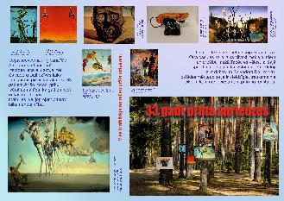 | Gandrīz labi. Izstādes iecere ir vērtējama pozitīvi, jūtams, ka daudz domāts par S. Dalī darbiem un to nozīmi, kā arī eksponēšanas veidu. Tomēr koncepcijā iezogas pārāk daudz paralēlu ideju - Dalī daiļrade, realitātes jēdziens, 33 gadu sena pagātne, 2. Pasaules karš. Būtu ieteicams izvēlēties vienu vadlīniju un pieturēties pie tās - piemēram, padziļinātāk izpētot sirreālisma mākslas virzienu un Dalī lomu šī virziena attīstībā. Būtu nepieciešams uzsvērt šī autora izstādes nepieciešamību mūsdienu Latvijā. | Izcili. Izstāde ļoti specifiskai mērķauditorijai - tiem, kas nemeklē mežā mieru :) Sākotnēji iekšēji gribas noraidīt, taču provokācija ir ļoti labs elements. Interesanti! | Labi. Labi uztverama tekstuālā informācija, bet vajadzēja nedaudz lielāku fontu. Labi uztverama attēlu un teksta laukumu kompozīcija. Laba tehniskā kvalitāte.
Auguste Petre (1.kritērijs); Liene Jākobsone (2.kritērijs); Diāna Kokoreviča (3. kritērijs) | Pļaviņu Mākslas skola | Vai esi kādreiz uzkāpis uz lego? | 1 | 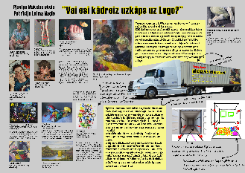 | Labi. Jūtams, ka daudz strādāts pie koncepcijas izstrādes, veikta pamatīga pētniecība, atlasot izstādes darbus un apzinot māksliniekus, kuri savā daiļradē pievērsušies lego un citu rotaļlietu attēlojumam. Saistošs ir arī kuratores asprātīgais teksts un idejas saistība ar "kovidlaika" realitāti. Ieteiktu rūpīgāk pārdomāt izstādes eksponēšanu (ideja nav slikta, taču izstādi furgonā varētu būt salīdzinoši sarežģīti apskatīt), kā arī apzināt konkrētāku mērķauditoriju. | Izcili. Brīnišķīga ideja un vizualizācija - ieguldīts ļoti liels un labs darbs! Novēlu veiksmi īstenošanā - noteikti vēlētos aplūkot! | Labi. Labi uztverama tekstuālā informācija, bet vajadzēja nedaudz lielāku fontu. Labi uztverama attēlu un teksta laukumu kompozīcija. Laba tehniskā kvalitāte.
Auguste Petre (1.kritērijs); Liene Jākobsone (2.kritērijs); Diāna Kokoreviča (3. kritērijs) | Preiļu Mūzikas un mākslas skola | Atkritumu pēdas | 3 | 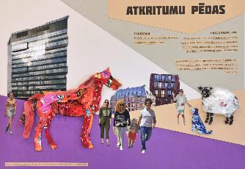 | Gandrīz labi. Ļoti aktuāla tēmas izvēle un atraktīva pieeja sociālas problēmas risināšanā. Uzteicama ir ideja mākslas objektus veidot no iepriekš savāktiem atkritumiem. Taču koncepcijai nepieciešami vairāki precizējumi, piemēram, kādi mākslinieki tiktu aicināti dalībai projektā, kurās pilsētās šie objekti tiktu izvietoti, kā tiktu panākta sabiedrības iesaiste šī problēmjautājuma (vides piesārņojums) risināšanā. Šādos, videi draudzīgos, mākslas projektos ļoti svarīgi arī uzsvērt, kas ar mākslas objektiem notiks pēc izstādes noslēguma - jāakcentē tas kā šie darbi tiks utilizēti. Noteikti nepieciešams padomāt arī par izglītības programmu izstādē. | Labi. Prieks par ideju Biržā izvietot "dabisku" izstādi, nepieciešama detalizētāka projekta izstrāde (nedaudz), taču ļoti interesanti! Protams nedaudz mulsina vizualizācijā redzamie Krievijas mākslinieki, bet tā tikai nianse :) | Labi. Labi uztverama tekstuālā informācija, bet vajadzēja nedaudz lielāku fontu. Labi uztverama attēlu un teksta laukumu kompozīcija. Laba tehniskā kvalitāte.
Auguste Petre (1.kritērijs); Liene Jākobsone (2.kritērijs); Diāna Kokoreviča (3. kritērijs) | Preiļu Mūzikas un mākslas skola | Glezna kā spogulis | 4 | 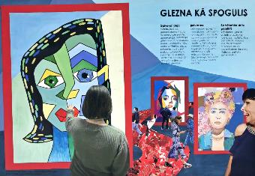 | Labi. Lieliska izstādes iecere, kas atspoguļo mūsdienu mākslas tendences un tehnoloģiju nozīmi šajā nozarē. Koncepts ir veiksmīgs un uzteicama ir vēlme šim projektam piešķirt arī izglītojošu nozīmi. Tomēr būtu nepieciešams skrupulozāk aprakstīt - kādi tieši mākslas stili izstādē tiks pārstāvēti, vai skatītājs pats varēs izvēlēties kādā stilā tiks atveidots viņa portrets, vai arī, tas notiks automātiski (attēls tiks ģenerēts skatītājam nostājoties spoguļa priekšā)? Šādā projektā būtu nepieciešams arī sīkāks tehniskais apraksts un vēlams precizēt kādā telpā šī izstāde norisināsies. | Labi. Interesanta mākslinieka izvēle! Planšete un telpas sajūta varētu būt padziļināka/attšitāms koncepts, taču kopumā ļoti labi! | Labi. Labi uztverama tekstuālā informācija, bet vajadzēja nedaudz lielāku fontu. Labi uztverama attēlu un teksta laukumu kompozīcija. Laba tehniskā kvalitāte.
Auguste Petre (1.kritērijs); Liene Jākobsone (2.kritērijs); Diāna Kokoreviča (3. kritērijs) | Preiļu Mūzikas un mākslas skola | Emociju uzplaukums | 4 | 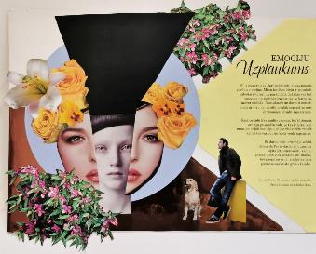 | Pilnveidojams. Kuratoru ideja par brīvdabas skulptūru izstādi ir visnotaļ laba, arī tēmas piesaiste konkrētai mērķauditorijai ir labi formulēta. Taču kopumā konceptu, tostarp vizualizāciju, ir grūti uztvert. Ja projektu plānots īstenot publiskā telpā jeb ārvidē, vajadzētu precizēt, kur tieši un kādēļ tieši tur tas norisināsies. Būtu nepieciešams definēt, vai māksliniekiem tiks pasūtīti jauni darbi par konkrēto izstādes tēmu, vai arī dalībai tiks aicināti autori ar jau esošiem darbiem. Kuri mākslinieki, kuratoruprāt, vislabāk atspoguļotu šo tēmu? Ieteiktu koncepciju pilnveidot, to konkretizējot. | Izcili. Brīnišķīga ideja un vizualizācija - ieguldīts ļoti liels un labs darbs! Novēlu veiksmi īstenošanā - noteikti vēlētos aplūkot! | Labi. Labi uztverama tekstuālā informācija, bet vajadzēja nedaudz lielāku fontu. Labi uztverama attēlu un teksta laukumu kompozīcija. Laba tehniskā kvalitāte.
Auguste Petre (1.kritērijs); Liene Jākobsone (2.kritērijs); Diāna Kokoreviča (3. kritērijs) | Profesionālās izglītības kompetences centrs "Daugavpils Dizaina un mākslas vidusskola "Saules skola"" | Grafikas šķīvji | 3 | 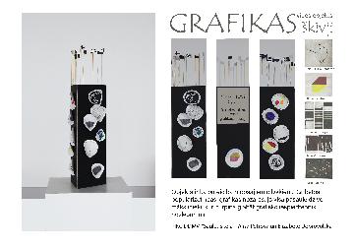 | Pilnveidojams. Priecē, ka kuratores radušas iedvesmu no reāli notiekoša simpozija, kur iespējams gan apskatīt darbus un iepazīt dažādu nozares pārstāvju daiļradi, gan arī piekļūt speciāli izdotiem katalogiem. Ideja par vides objektu ir laba, uzteicama ir ideja šo darbu izstādīt publiskā vidē, kur tas būtu pieejams apskatei ikvienam. Tomēr koncepcija ir pamatīgi pilnveidojama, jo tā arī netop skaidrs - šis darbs ir veltīts grafikai vai keramikai (vai abiem medijiem)? Kā noritētu kūrēšanas process? Kādi mākslinieki tiktu iesaistīti objekta izstrādē, kāds tehniskais nodrošinājums būtu nepieciešams? Darba prezentācija uz šiem jautājumiem nesniedz konkrētas atbildes. Ieteiktu šo labo ideju konkretizēt un pilnveidot. | Labi. Prieks, ka iedvesma gūta tepat, Rotko centrā. Ideja noteikti vēl ir attīstāma, vizualizācijai nedaudz pietrūkst telpiskuma sajūtas, taču visumā ļoti labi! | Labi. Daļēji uztverama tekstuālā informācija, planšetē vajadzētu paskaidrojošu tekstu. Labi uztverama attēlu un teksta laukumu kompozīcija. Laba tehniskā kvalitāte.
Auguste Petre (1.kritērijs); Liene Jākobsone (2.kritērijs); Diāna Kokoreviča (3. kritērijs) | Profesionālās izglītības kompetences centrs "Daugavpils Dizaina un mākslas vidusskola "Saules skola"" | Ilūzijas fotosesija | 1 | 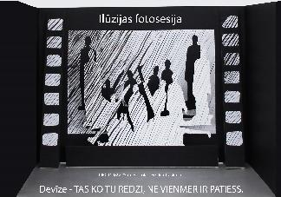 | Pilnveidojams. Kuratore ir smēlusies iedvesmu no mākslinieka Jāņa Murovska abstraktās sietspiedes, ko koncepcijā arī pamato, atsaucoties uz mākslinieka pausto par savu daiļradi. Jūtams, ka ieceres ideju un vizualitāti ietekmējis Murovska jaunāko darbu melnbaltais kolorīts. Tomēr izstādes aprakstā ievērojami lielākā daļa veltīta mākslinieka citēšanai, nevis pašas kuratores ieceres izklāstam. Līdz ar to, netop skaidrs par ko šī izstāde būs un, kas tajā būs aplūkojams. Nekonkrēti minēta arī izstādes norises vieta. Jūtams, ka kuratorei ir ideju potenciāls, taču būtu nepieciešams projektu pilnveidot, izvairoties no abstrakcijas. | Labi. Lielisks koncepta izklāsts, taču nedaudz pietrūkst sajūta pie dealizācijas. Taču idejas dziļums lielisks! | Labi. Daļēji uztverama tekstuālā informācija, planšetē vajadzētu paskaidrojošu tekst. Labi uztverama attēlu un teksta laukumu kompozīcija. Laba tehniskā kvalitāte.
Auguste Petre (1.kritērijs); Liene Jākobsone (2.kritērijs); Diāna Kokoreviča (3. kritērijs) | Profesionālās izglītības kompetences centrs "Daugavpils Dizaina un mākslas vidusskola "Saules skola"" | Bezgalīgās debesis | 1 | 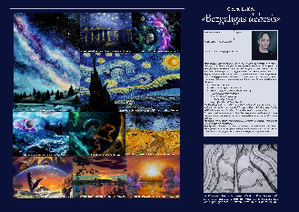 | Izcili. Ļoti konstruktīvi un idejiski pārdomāti veidota izstādes iecere. Kuratore ir patiesi iedziļinājusies izvēlētajā tēmā un atbilstoši tai veidojusi arī mākslas darbu atlasi. Izmantota laikmetīgajā kūrēšanā aktuāla pieeja, par centrālo ekspozīcijas daļu izvēloties kādu vecmeistara / iedvesmotāja darbu. Koncepts aprakstīts ļoti skaidri un kopumā vērtējams pozitīvi. Ieteiktu apdomāt izstādes norises telpu, jo šāda mēroga projekts noteikti pieprasa profesionāli atbilstošu vidi (muzejs/galerija/izstāžu zāle). | Izcili. Lieliski iedvesmas avoti un skaidra koncepcija, tāpat planšete veidota niansēti un ar rūpību. Noteikti dotos aplūkot izstādi! | Gandrīz labi. Daļēji uztverama tekstuālā informācija, planšetē aprakstiem vajadzētu izvēlēties lielāku fontu un neieteiktu likt vizītkarti uz planšetes. Daļēji labi uztverama attēlu un teksta laukumu kompozīcija. Laba tehniskā kvalitāte.
Auguste Petre (1.kritērijs); Liene Jākobsone (2.kritērijs); Diāna Kokoreviča (3. kritērijs) | Profesionālās izglītības kompetences centrs "Daugavpils Dizaina un mākslas vidusskola "Saules skola"" | Bērnu interpretācija par mūsdienu skulptūru | 3 | 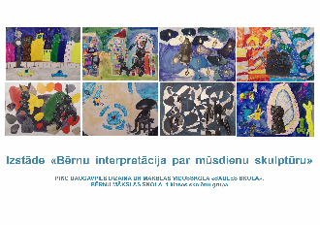 | Pilnveidojams. Nepilnīgi izpildīts uzdevums. Ideja par mūsdienu skulptūru interpretācijām nav slikta, tomēr būtu nepieciešams izklāstīt - kā šīs skulptūras ir iedvesmojušas, kuri darbi tieši tie ir, kādēļ izvēlēta interpretācijas metode, kādas jaunas nozīmes tika meklētas. Kā šāda izstāde tiks organizēta un, kas tajā būs aplūkojams? Vai bērni šīs skulptūras zīmēs, vai īstenos kādā citā tehnikā? Kur šī izstāde norisināsies? Jautājumu šeit ir krietni vairāk nekā atbildes. | Labi. Ideju noteikti būtu nepieciešams attīstīt - nekļuva skaidrs izstādes koncepts, mērķauditorija. | Gandrīz labi. Daļēji uztverama tekstuālā informācija, planšetē vajadzētu paskaidrojošu tekstu. Daļēji labi uztverama attēlu un teksta laukumu kompozīcija. Laba tehniskā kvalitāte.
Auguste Petre (1.kritērijs); Liene Jākobsone (2.kritērijs); Diāna Kokoreviča (3. kritērijs) | Profesionālās izglītības kompetences centrs "Daugavpils Dizaina un mākslas vidusskola "Saules skola"" | Portreti | 3 | 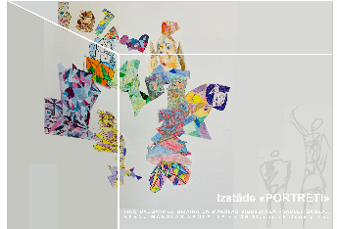 | Pilnveidojams. Inovatīvs projekts, no telpas dizaina un mākslas interpretācijas viedokļa. Tomēr projektā saskatāmas vairākas nepilnības. Pirmkārt, nav veidots izstādes idejas izklāsts - ar iedvesmas avotu vien nepietiek. Otrkārt, nekas neliecina par to, ka konkursa dalībnieki būtu šo projektu iniciējuši no kuratoriālas perspektīvas, viņus drīzāk iespējams uztvert kā projekta dalībai aicinātos māksliniekus. Projekts nešķiet gana pamatots un ir vēl konceptuāli pilnveidojams. | Labi. Idejai ir liels potenciāls, skaists vizuālis, taču nekļuva skaidrs telpas izkārtojums (vizualizācijā), ir ļoti labi, taču nianses vēl jāattīsta. | Gandrīz labi. Daļēji uztverama tekstuālā informācija, planšetē vajadzētu paskaidrojošu tekstu. Daļēji labi uztverama attēlu un teksta laukumu kompozīcija. Laba tehniskā kvalitāte.
Auguste Petre (1.kritērijs); Liene Jākobsone (2.kritērijs); Diāna Kokoreviča (3. kritērijs) | Profesionālās izglītības kompetences centrs "Daugavpils Dizaina un mākslas vidusskola "Saules skola"" | Kaķu mājiņu dizaina skiču izstāde "Miau..." | 4 | 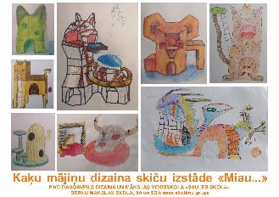 | Gandrīz labi. Lakoniski aprakstīta izstādes iecere, akcentējot galvenos projekta norises vadmotīvus - sociālu jautājumu un dzīvnieku atbalsta sistēmas aktualizēšana. Ideju būtu nepieciešams pilveidot ar uzskatāmāku tēmas formulējumu (plašāk paskaidrojot, kādēļ šāda izstāde būtu nozīmīga) un vairāk raksturojot visus mākslas darbus, to autorus. | Labi. Ideju noteikti būtu nepieciešams attīstīt - nekļuva skaidrs izstādes koncepts, mērķauditorija. | Gandrīz labi. Daļēji uztverama tekstuālā informācija, planšetē vajadzētu paskaidrojošu tekstu. Daļēji labi uztverama attēlu un teksta laukumu kompozīcija. Laba tehniskā kvalitāte.
Auguste Petre (1.kritērijs); Liene Jākobsone (2.kritērijs); Diāna Kokoreviča (3. kritērijs) | Rēzeknes Mākslas un dizaina vidusskola | Māksla rodas kustībā | 2 | 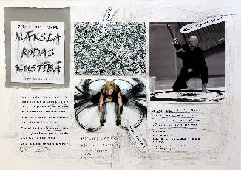 | Izcili. Lieliska izstādes ideja, kas atspoguļo ne tikai dažādu laiku mākslinieku daiļradi, bet arī dažādu mākslas nozaru sinerģiju. Izcili un kodolīgi formulēts izstādes koncepts, kas norāda uz kuratores iedziļināšanos tēmas izpētē un interesi par to. Uzteicami, ka domāts arī par izstādes pavadošo jeb izglītības programmu. | Izcili. Brīnišķīga ideja un vizualizācija - ieguldīts ļoti liels un labs darbs! Novēlu veiksmi īstenošanā - noteikti vēlētos aplūkot! | Labi. Labi uztverama tekstuālā informācija. Izcili uztverama attēlu un teksta laukumu kompozīcija. Laba tehniskā kvalitāte.
Auguste Petre (1.kritērijs); Liene Jākobsone (2.kritērijs); Diāna Kokoreviča (3. kritērijs) | Rēzeknes Mākslas un dizaina vidusskola | Zīmes ainavā | 2 | 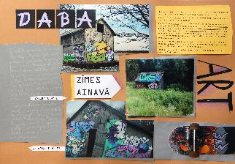 | Izcili. Konstruktīvi un pārdomāti attīstīta izstādes iecere, kas iekļauj ļoti aktuālo grafiti mākslas formu, kā arī spēcīgu sociālu vēstījumu. Ļoti labi izvērsts koncepts, kas paskaidro kuratores subjektīvo interesi, kā arī uzsver kopējo labumu, ko sabiedrība no tā varētu gūt. Ieteiktu papildināt koncepciju ar konkrētu grafiti mākslinieku vārdiem, kā arī pašā izstādē skaidrot grafiti jēdzienu un organizēt izglītojošo programmu (piemēram, grafiti meistarklase bērniem). | Labi. Veiksmīga idejas iecere, attīstāms koncepts! | Labi. Daļēji uztverama tekstuālā informācija, planšetes aprakstiem vajadzētu izvēlēties lielāku fontu. Labi uztverama attēlu un teksta laukumu kompozīcija. Laba tehniskā kvalitāte.
Auguste Petre (1.kritērijs); Liene Jākobsone (2.kritērijs); Diāna Kokoreviča (3. kritērijs) | Rēzeknes Mākslas un dizaina vidusskola | Sejas. Pašportrets | 2 | 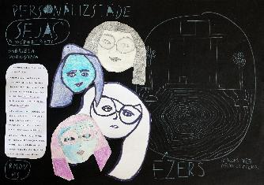 | Izcili. Godīgs izstādes projekts, kas skatītāju uzrunā "pa taisno" un aicina apmeklētāju pilnvērtīgi iedziļināties mākslā. Izstādes koncepcijā iezīmējas mūsdienu sabiedrības, kā arī laikmetīgās mākslas aktualitātes. Uzteicama ir autores vēlme pievērsties portretam kā žanram. Ieteiktu konceptuālo izklāstu papildināt ar plašāku aprakstu par portreta nozīmi dažādos vēstures posmos, tā jēgu pašas mākslinieces/kuratores dzīvē. | Labi. Lielisks piemērs sociālai izstādei un būtisku jautājumi akcentēšanai. Vizualizāciju būtu nepieciešams vēl attīstīt, taču kopumā ļoti labs projekts. | Gandrīz labi. Daļēji uztverama tekstuālā informācija, planšetes aprakstiem vajadzētu izvēlēties lielāku fontu. Daļēji labi uztverama attēlu un teksta laukumu kompozīcija. Laba tehniskā kvalitāte.
Auguste Petre (1.kritērijs); Liene Jākobsone (2.kritērijs); Diāna Kokoreviča (3. kritērijs) | Rēzeknes Mākslas un dizaina vidusskola | Ceļojums laivā no Dž.Maestres zīmuļu skulptūrām uz Zeimuli | 2 | 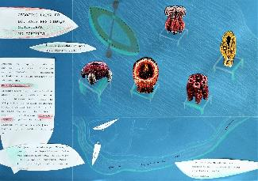 | Izcili. Ļoti interesanta izstādes koncepcija, pārdomāti un labi veidots projekta apraksts. Priecē, ka kuratore jau koncepcijas izstrādes procesā domājusi gan par darbu eksponēšanas veidu, gan izstādes pieredzi, gan ar sadarbību ar potenciālajiem partneriem (Zeimuļs, Gors). Aizraujoša iecere, kas apmeklētājiem ļautu mākslu un dabu iepazīst no jaunas perspektīvas. | Izcili. Nedaudz pietrūkst sajūtas izstādes aprakstā, taču ļoti veiksmīga vizualizācija - iedod īsto sajūtu par izstādi! Novēlu izdošanos! | Labi. Daļēji uztverama tekstuālā informācija, planšetes aprakstiem vajadzētu izvēlēties lielāku fontu. Labi uztverama attēlu un teksta laukumu kompozīcija. Laba tehniskā kvalitāte.
Auguste Petre (1.kritērijs); Liene Jākobsone (2.kritērijs); Diāna Kokoreviča (3. kritērijs) | Varakļānu Mūzikas un māksla skola | Minerāļu atdzimšāna | 4 | 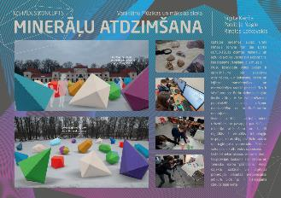 | Izcili. Izstādes koncepts iztrādāts ļoti profesionāli, pievēršot uzmanību vairākām mūsdienu mākslā aktuālām tēmām. Pirmkārt, tā ir vēstures liecību apzināšana un interpretēšana gan laikmetīgā kontekstā, gan arī tehniskā izpildījumā (tehnoloģiju izmantošana). Otrkārt, tā ir mākslas un zinātnes mijiedarbība, kurai pēdējos gados tiek pievērsts aizvien vairāk nozīmes. Būtu nepieciešams padomāt un pilnveidot paralēlo norišu programmu (piemēram, atbilstošas tēmas lekciju cikls Varakļānu pils muzejā). | Izcili. Lielisks ieceres izklāsts, planšetes detalizācija, ieguldīts laikietilpīgs darbs. Novēlu īstenot! | Labi. Labi uztverama tekstuālā informācija. Labi uztverama attēlu un teksta laukumu kompozīcija. Laba tehniskā kvalitāte.
Auguste Petre (1.kritērijs); Liene Jākobsone (2.kritērijs); Diāna Kokoreviča (3. kritērijs) | Viļānu Mūzikas un mākslas skola | Alberto Džakometi gleznas un skulptūras tumsā | 1 | 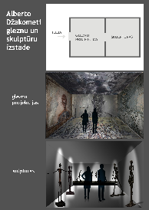 | Izcili. Ļoti profesionāli veidota darba vizualizācija un aktuāls izstādes koncepts, kas izceļ vēsturiski nozīmīgu mākslinieku un laikmetīgas iespējas palūkoties uz viņa daiļradi. Uzteicami, ka koncepcijas ietvaros meklētas arī iespējas izstādi kontekstualizēt (saistībā ar šodienas situāciju). Kopumā projekts atstāj ļoti labu iespaidu, ieteiktu konkrētāk apdomāt izstādes telpu. | Izcili. Profesionāli izstādās vizualizācijas, interesanta koncepts, taču neskaidra mērķauditorija. | Labi. Labi uztverama tekstuālā informācija. Labi uztverama attēlu un teksta laukumu kompozīcija. Laba tehniskā kvalitāte.
Auguste Petre (1.kritērijs); Liene Jākobsone (2.kritērijs); Diāna Kokoreviča (3. kritērijs) | Viļānu Mūzikas un mākslas skola | Iekāp van Goga gleznā | 1 | 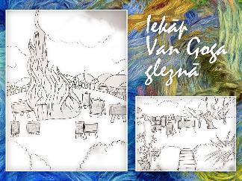 | Gandrīz labi. Kopumā izstādes iecere ir laba un interesanta, tomēr pietrūkst konceptuāls izklāsts par to, kādu saturisko vēstījumu nesīs šis projekts. Iedvesmas avots un izpildījums ir raksturots ļoti skaidri, tomēr gribētos vairāk iepazīties ar pašas kuratores ieceri. Piemēram, ko plašāka sabiedrība iegūs no šīs izstādes? Kā van Goga dzīvesgājums vai darbi saistās ar Viļānu vidi? Kuri darbi tiktu izmantoti instalāciju veidošanā? Ieteiktu apdomāt šos jautājumus un konkretizēt projektu. | Labi. Idejai noteikti vajadzētu kontekstu procesā - Van Gogs Viļakā būtu interesants subjekts, taču noteikti attīstāms. | Gandrīz labi. Daļēji uztverama tekstuālā informācija, trūkst paskaidrojošā teksta. Daļēji labi uztverama attēlu un teksta laukumu kompozīcija. Laba tehniskā kvalitāte.
Auguste Petre (1.kritērijs); Liene Jākobsone (2.kritērijs); Diāna Kokoreviča (3. kritērijs) | Zilupes Mūzikas un mākslas skola | "Baltā" un "melnā" dzīves puses | 2 | 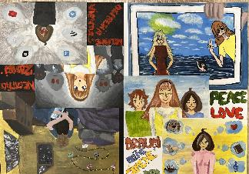 | Gandrīz labi. Kuratore ir strādājusi pie izstādes koncepcijas un pārdomājusi to, ļoti aktuālā perspektīvā. Tomēr iecere īsti neatklāj, kas tad šajā izstādē būs skatāms? Vai tie būs pašas autores radītie mākslas darbi, kurus iedvesmojusi aplūkotā grafikas izstāde, vai arī tie būs atbilstoši tēmai atlasīti, citu autoru darbi? Ieteiktu pārdomāt ieceri, balstoties konkrētos darbos un ekspozīcijā. | Labi. Ideja konceptuāli ir ļoti laba, ieskicēta arī vide un projekta aktualitāte, mazāk uzmanības pievērsts mērķauditorijai. | Gandrīz labi. Daļēji uztverama tekstuālā informācija, trūkst paskaidrojošā teksta. Daļēji labi uztverama attēlu un teksta laukumu kompozīcija. Laba tehniskā kvalitāte.
Auguste Petre (1.kritērijs); Liene Jākobsone (2.kritērijs); Diāna Kokoreviča (3. kritērijs) | Zilupes Mūzikas un mākslas skola | Cilvēku mūsdienīgā komunikācija | 2 | 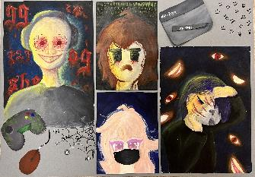 | Gandrīz labi. Diezgan aktuāla izstādes iecere, kas pievēršas interneta un sociālo tīklu nozīmei mūsdienās. Tomēr no koncepcijas nav īsti saprotams, kas šajā izstādē būs aplūkojams? Teksts vairāk veidots no mākslinieka, ne kuratora perspektīvas. Noteikti ieteiktu pieturēties pie izvirzītajām idejām, bet pilnveidot tās, kontekstualizējot tēmu, atrodot kādu interesantu niansi, caur kuru risināt izstādes naratīvu. | Gandrīz labi. Ideja konceptuāli attīstāma, definēta skaidrāka mērķauditorija, vizualizācijā audzēknis centies atbilstoši spējām ilustrēt vizītkartē minēto, kontrasts varētu būt vēl asāks, taču nozīmīgu iebildumu nav. | Gandrīz labi. Daļēji uztverama tekstuālā informācija, trūkst paskaidrojošā teksta. Daļēji labi uztverama attēlu un teksta laukumu kompozīcija. Laba tehniskā kvalitāte.
Auguste Petre (1.kritērijs); Liene Jākobsone (2.kritērijs); Diāna Kokoreviča (3. kritērijs) | Zilupes Mūzikas un mākslas skola | Dalīšanās | 3 | 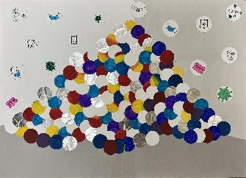 | Gandrīz labi. Ļoti atraktīvs vizuālais noformējums, kā arī labi izvēlēta tēma. Tomēr apraksts neko daudz neliecina par izstādes saturu - kādi mākslas darbi tajā būs skatāmi, kā tie būs izvietoti telpā? Vizualizācija rosina domāt, ka izstādes centrālā tēma būs Covid-19 un ar to saistītais konteksts, savukārt teksts šo ideju neatspoguļo. Kopumā darbs vērtējams atzinīgi, taču ieteiktu konkrētāk pievērsties atsevišķām projektā izvērstajām niansēm. | Labi. Mazs vecums neliedz iedvesmoties no mākslas ģēniju darbiem - lieliska ambīcija, paldies skolotājam, kas motivē bērnus aplūkot šādu mākslu. Vizualizācija sākotnēji neko nepasaka, nepieciešams konteksts, ko iedod vizītkarte. Prieks skatīties! | Gandrīz labi. Daļēji uztverama tekstuālā informācija, trūkst paskaidrojošā teksta. Daļēji labi uztverama attēlu un teksta laukumu kompozīcija. Laba tehniskā kvalitāte.

